OK플라자 기본 전시
OK플라자 기본 전시 (IT_OKP_01_01)

작성자 | 작성일 | 수행자 | 수행일
강민지 | 2025.04.28 | 유보현 | 2025.05-12

테스트 대상 상세 (시나리오별 세부단계)
기본 구매사 사이트인 OK플라자의 배너 세팅 => 해당 구매사의 메인 확인
테스트 시나리오 목적 :
OK플라자 운영사 구매사 사이트관리를 통해 OK플라자 메인의 구성을 수정하면 구매사에서 수정된 메인 전시항목을 확인할 수 있다.
가정 및 필요사항 :

시나리오 항목 CODE | 시나리오 화면경로 및 페이지 | 테스트 항목 | 테스트 사전 정보 및 입력 | 테스트 케이스 기대결과 | 실제결과 | pnci | 수정사항 |  | 조치자 | 조치내용
IT_OKP_01_01_01 | 운영사: 고객관리 > 구매사 사이트관리 | OK플라자 사이트 기본 확인 | • OKPlaza Admin 로그인 - agent1 / 1111 | • 운영사로 로그인하여 구매사 사이트관리 메뉴 - OK플라자(기본)이 생성되어 있고 선택되어 있음 - 구매사 CSS 색상이 기본으로 선택되어 있음 - 사이트로고가 OKPlaza로 등록되어 있음 | • OK | • OK |  | 접속시 홈앤서비스 몰인데 확인좀 해주세요 접속 주소 : dev.oksafety.kr | 이의진 | 현재 구매사/HOMS/Safety 로그인화면에서 로그인하면 해당 화면의 사용자만 로그인되는 것이 아니라, 로그인한 사용자의 기본 조직으로 이동 처리됩니다. 예를 들어 구매사 로그인창에서 로그인을 하셨더라도 해당 사용자의 기본 조직이 OKSafety 조직이라면 OKSafety 메인으로 이동합니다. https://dev.okplaza.kr/login https://dev.oksafety.kr/login https://dev.homs.biz/login
IT_OKP_01_01_02 |  | OK플라자(기본) 신규 배너 등록 | • 메인배너 아래 내용 입력 - 배너유형: 상품검색 - 배너링크값: 케이블 | • 입력된 배너명으로 신규 등록 • 사이트가 변경되면 구매사 사이트명 쪽에 "수정 중 상태" 라 고 표기 | • OK • OK | • NO | 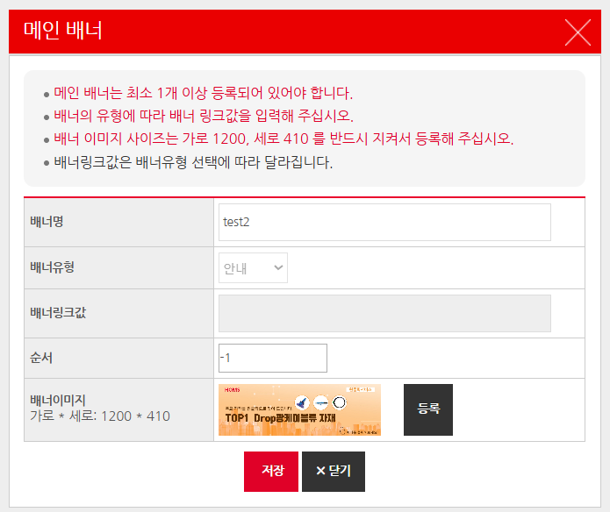 순서 입력시 최소값 지정 필요 마이너스 단위로 순서로 지정 가능함 마이너스 지정시 후 전시시 프론트 비노출됨 |  | 이의진 | 수정 및 반영되었습니다.
IT_OKP_01_01_03 |  | 최종전시 | • [최종전시] 클릭 | • "최종전시" 처리 되면 구매사 사이트명 쪽에 "최종전시상태" 라 고 표기 | • OK | • OK
IT_OKP_01_01_04 | 구매사 로그인 | 구매사 로그인 | • OKPlaza 구매사 로그인 - zephyros / 1111 | • 구매사 메인으로 이동 | • OK | • OK
IT_OKP_01_01_05 | 구매사 메인 | 신규등록된 배너 확인 | • 신규등록된 배너 확인 • 신규등록 배너 클릭 | • 스와이프 되면서 신규 배너가 보임 • "케이블"로 검색된 상품목록 Display | • OK • OK | • NO | 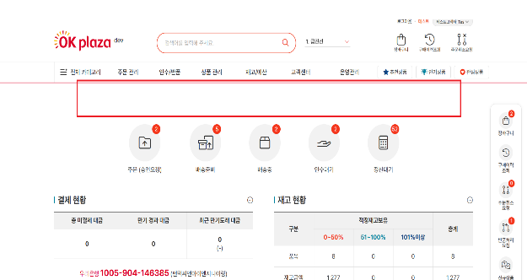 화면 진입시 기본 배너 영역 고정 필요 화면 진입시 노출 로딩 시간필요한 사항 수정 필요 |  | 이의진 | 수정 및 반영되었습니다.
 |  |  |  |  |  |  |  | TEST 구매사 사이트 주소 같이주시면 확인할게요

OKSafety 전시
OKSafety 전시 (IT_OKP_01_03)

작성자 | 작성일 | 수행자 | 수행일
강민지 | 2025.04.28 | 유보현 | 2025.05-12

테스트 대상 상세 (시나리오별 세부단계)
OKSafety 사이트를 생성 => CSS, 로고, 배너 세팅 => OKSafety 메인 확인
테스트 시나리오 목적 :
OK플라자 운영사 구매사 사이트관리를 통해 OKSafety 메인의 구성을 등록/수정하면 OKSafety에서 수정된 메인 전시항목을 확인할 수 있다.
가정 및 필요사항 :

시나리오 항목 CODE | 시나리오 화면경로 및 페이지 | 테스트 항목 | 테스트 사전 정보 및 입력 | 테스트 케이스 기대결과 | 실제결과 | 구분 또는 실패 여부 | pnci | 수정사항 | 조치자 | 조치내용
IT_OKP_01_03_01 | 운영사: 고객관리 > 구매사 사이트관리 | OK플라자 사이트 기본 확인 | • OKPlaza Admin 로그인 - agent1 / 1111 | • 운영사로 로그인하여 구매사 사이트관리 메뉴 - 구매사 사이트명에 OKSafety가 없으면 신규생성함 | • OK (생성되어 있음) |  | NO | 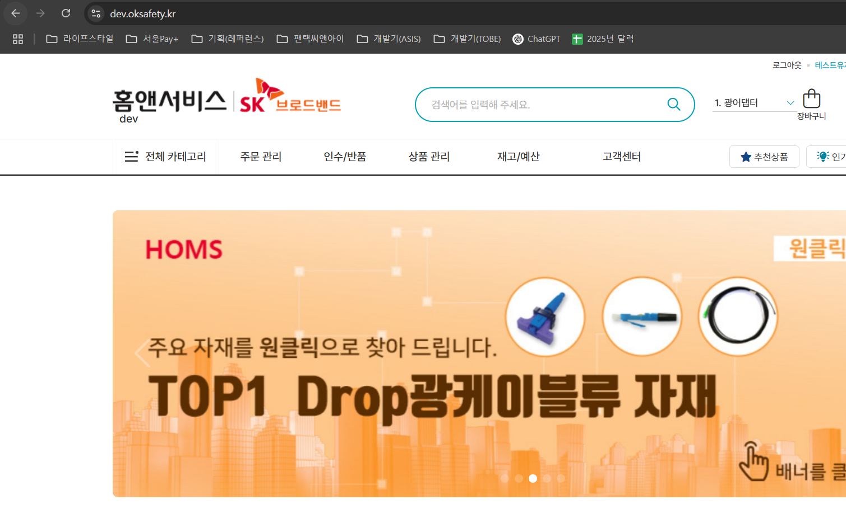 접속시 홈앤서비스 몰인데 확인좀 해주세요 접속 주소 : dev.oksafety.kr | 이의진 | 현재 구매사/HOMS/Safety 로그인화면에서 로그인하면 해당 화면의 사용자만 로그인되는 것이 아니라, 로그인한 사용자의 기본 조직으로 이동 처리됩니다. 예를 들어 구매사 로그인창에서 로그인을 하셨더라도 해당 사용자의 기본 조직이 OKSafety 조직이라면 OKSafety 메인으로 이동합니다. https://dev.okplaza.kr/login https://dev.oksafety.kr/login https://dev.homs.biz/login
IT_OKP_01_03_02 |  | CSS색상, 로고, 메인배너 공사유형 | • OKSafety 사이트 구성 - CSS색상: 주황 - 로고: OKSafety 로고 등록 - 배너 등록 - 공사유형: 안전(OKSafety) 공사유형 선택 | • 사이트가 변경되면 구매사 사이트명 쪽에 "수정 중 상태" 라 고 표기 | • OK |  | NO |  | 이의진
IT_OKP_01_03_03 |  | 최종전시 | • [최종전시] 클릭 | • "최종전시" 처리 되면 구매사 사이트명 쪽에 "최종전시상태" 라 고 표기 | • OK |  | NO |  | 이의진
IT_OKP_01_03_04 | OKSafety 로그인 | OKSafety 로그인 | • OKSafety 로그인 - skb_seoul_01 / 1111 | • OKSafety 메인으로 이동 | • OK |  | NO |  | 이의진
IT_OKP_01_03_05 |  | 설정한 CSS색상, 로고, 메인배너 공사유형 | • OKSafety 사이트 구성 확인 | • OKSafety 구성된 사이트구성 확인 - 주황 CSS색상 확인 - 등록된 로고 확인 - 등록된 배너들 확인 - 공사유형: skb_seoul_01 사용자는 OKSafety 공사유형 사용자 | • OK |  | NO |  | 이의진
 |  |  |  |  |  |  |  | TEST 구매사 사이트 주소 같이주시면 확인할게요

